圖表索引
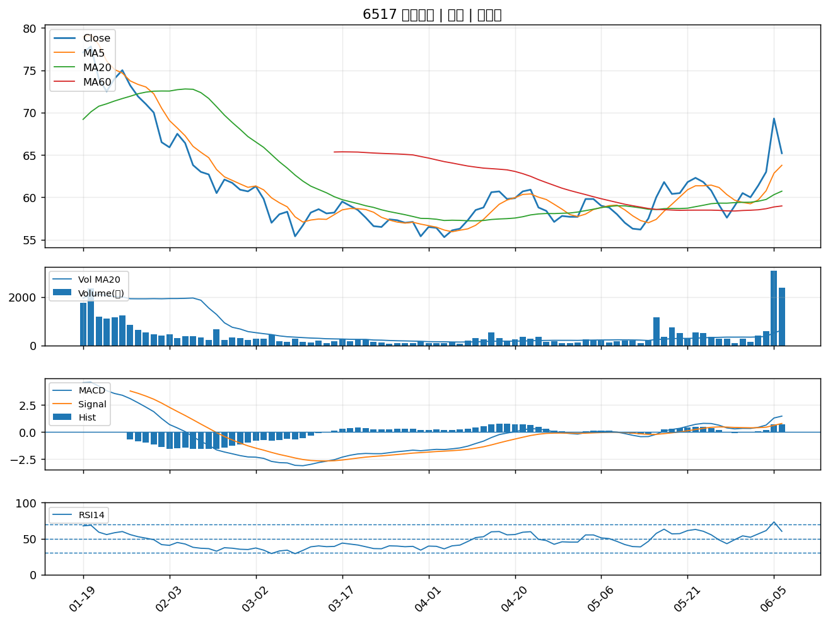
股票代號 | 股票名稱 | 市場 | 買進觀察分級 | 主力突破分數 | 圖表路徑
7788 | 松川精密 | 上市 | A級 | 7 | output/charts/20260609/7788_松川精密.png
3022 | 威強電 | 上市 | A級 | 6 | output/charts/20260609/3022_威強電.png
4741 | 泓瀚 | 上櫃 | A級 | 5 | output/charts/20260609/4741_泓瀚.png
6153 | 嘉聯益 | 上市 | A級 | 4 | output/charts/20260609/6153_嘉聯益.png
6693 | 廣閎科 | 上櫃 | A級 | 4 | output/charts/20260609/6693_廣閎科.png
3376 | 新日興 | 上市 | A級 | 3 | output/charts/20260609/3376_新日興.png
4931 | 新盛力 | 上櫃 | A級 | 3 | output/charts/20260609/4931_新盛力.png
1810 | 和成 | 上市 | A級 | 3 | output/charts/20260609/1810_和成.png
8044 | 網家 | 上櫃 | A級 | 3 | output/charts/20260609/8044_網家.png
3548 | 兆利 | 上櫃 | A級 | 3 | output/charts/20260609/3548_兆利.png
3520 | 華盈 | 上櫃 | B級 | 7 | output/charts/20260609/3520_華盈.png
2025 | 千興 | 上市 | B級 | 7 | output/charts/20260609/2025_千興.png
2461 | 光群雷 | 上市 | B級 | 6 | output/charts/20260609/2461_光群雷.png
6112 | 邁達特 | 上市 | B級 | 5 | output/charts/20260609/6112_邁達特.png
1455 | 集盛 | 上市 | B級 | 5 | output/charts/20260609/1455_集盛.png
3093 | 港建* | 上櫃 | B級 | 4 | output/charts/20260609/3093_港建*.png
1449 | 佳和 | 上市 | B級 | 4 | output/charts/20260609/1449_佳和.png
2547 | 日勝生 | 上市 | B級 | 4 | output/charts/20260609/2547_日勝生.png
3023 | 信邦 | 上市 | B級 | 3 | output/charts/20260609/3023_信邦.png
6409 | 旭隼 | 上市 | B級 | 3 | output/charts/20260609/6409_旭隼.png
6763 | 綠界科技* | 上櫃 | B級 | 3 | output/charts/20260609/6763_綠界科技*.png
2427 | 三商電 | 上市 | B級 | 3 | output/charts/20260609/2427_三商電.png
1714 | 和桐 | 上市 | B級 | 3 | output/charts/20260609/1714_和桐.png
2881 | 富邦金 | 上市 | B級 | 2 | output/charts/20260609/2881_富邦金.png
4739 | 康普 | 上市 | B級 | 2 | output/charts/20260609/4739_康普.png
6197 | 佳必琪 | 上市 | B級 | 2 | output/charts/20260609/6197_佳必琪.png
2501 | 國建 | 上市 | B級 | 2 | output/charts/20260609/2501_國建.png
3213 | 茂訊 | 上櫃 | B級 | 2 | output/charts/20260609/3213_茂訊.png
2597 | 潤弘 | 上市 | B級 | 2 | output/charts/20260609/2597_潤弘.png
6517 | 保勝光學 | 上櫃 | B級 | 2 | output/charts/20260609/6517_保勝光學.png

7788 松川精密｜A級
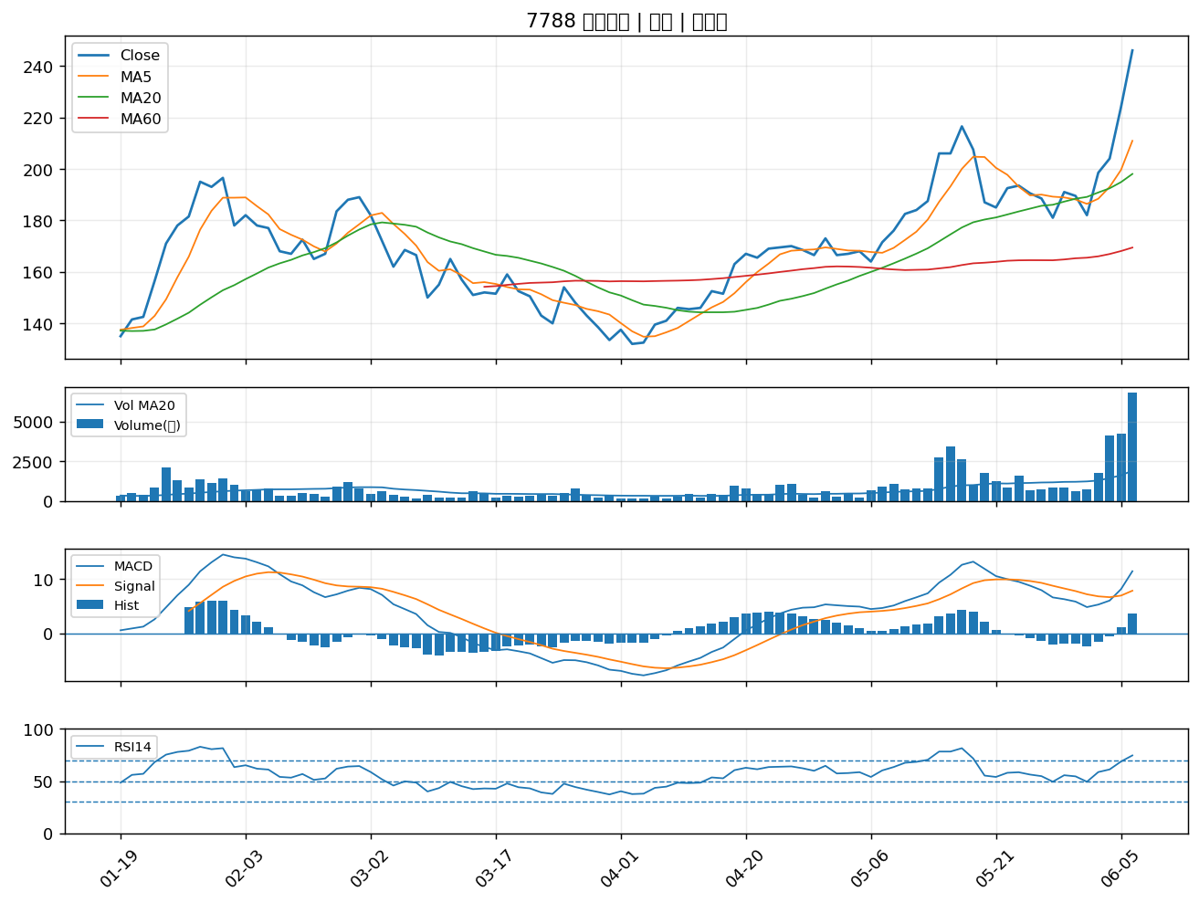

3022 威強電｜A級
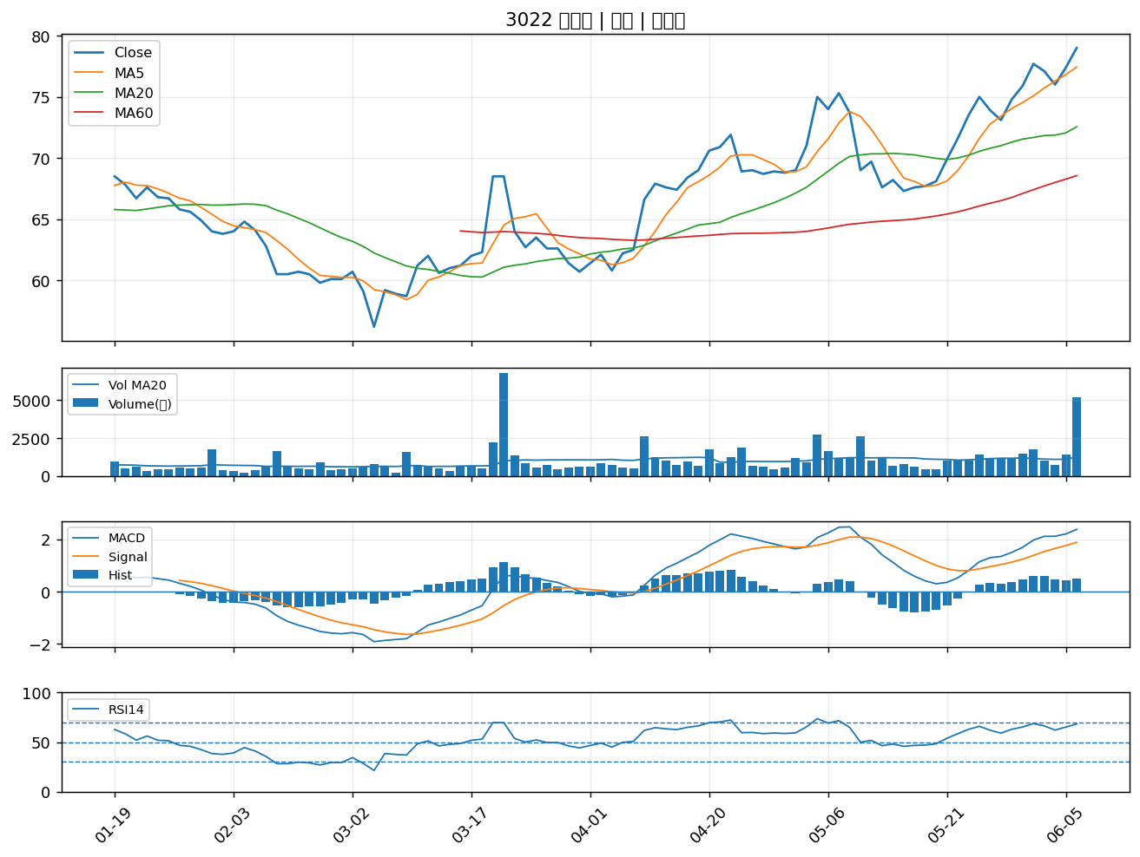

4741 泓瀚｜A級
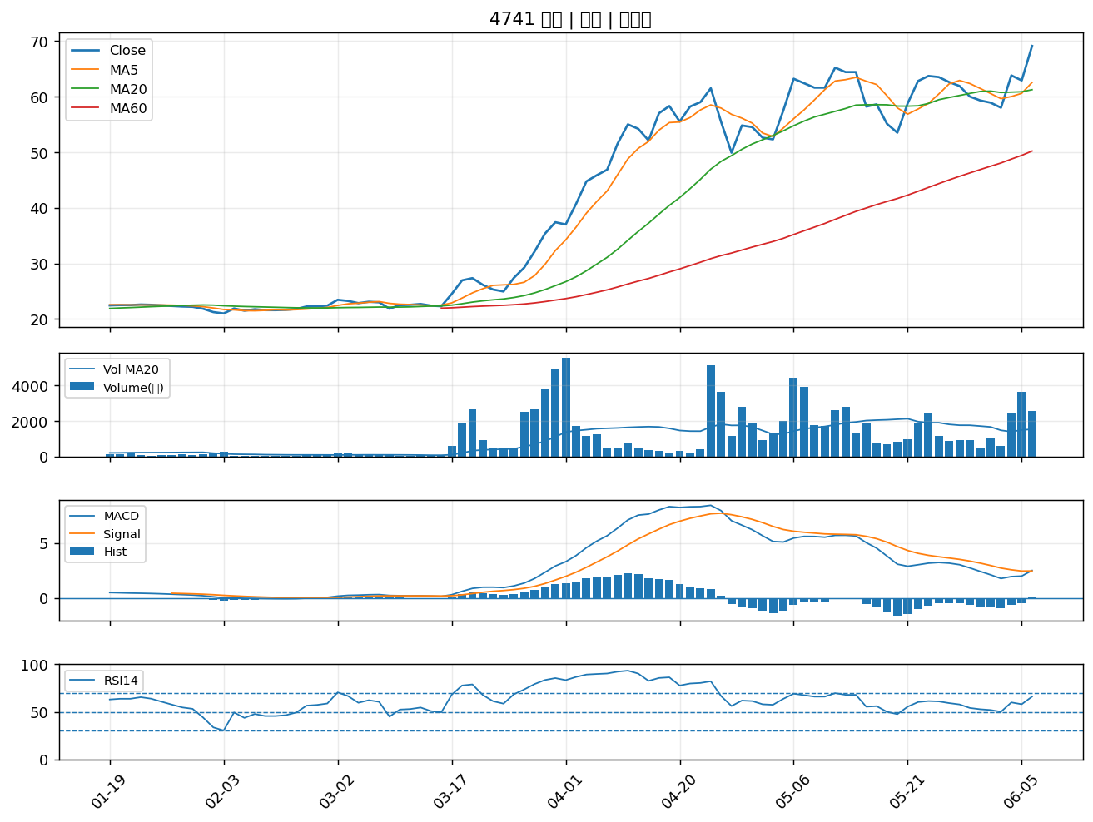

6153 嘉聯益｜A級
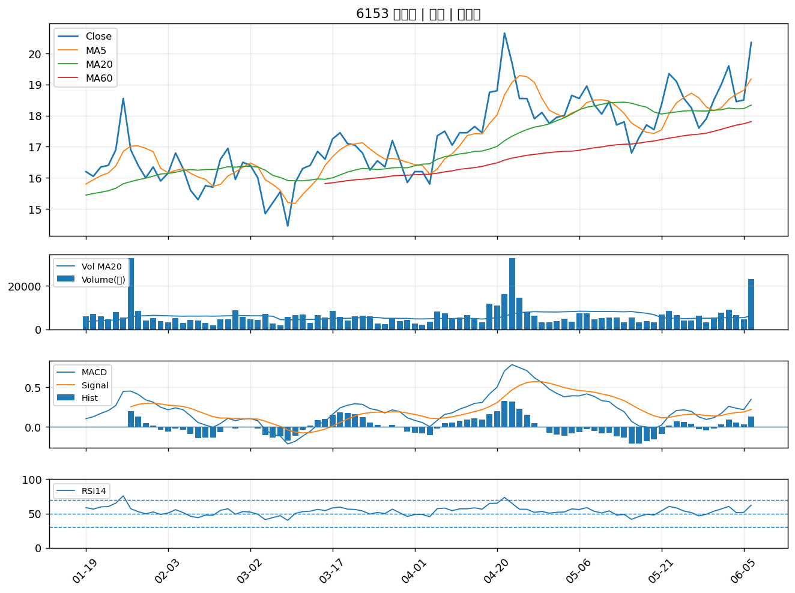

6693 廣閎科｜A級
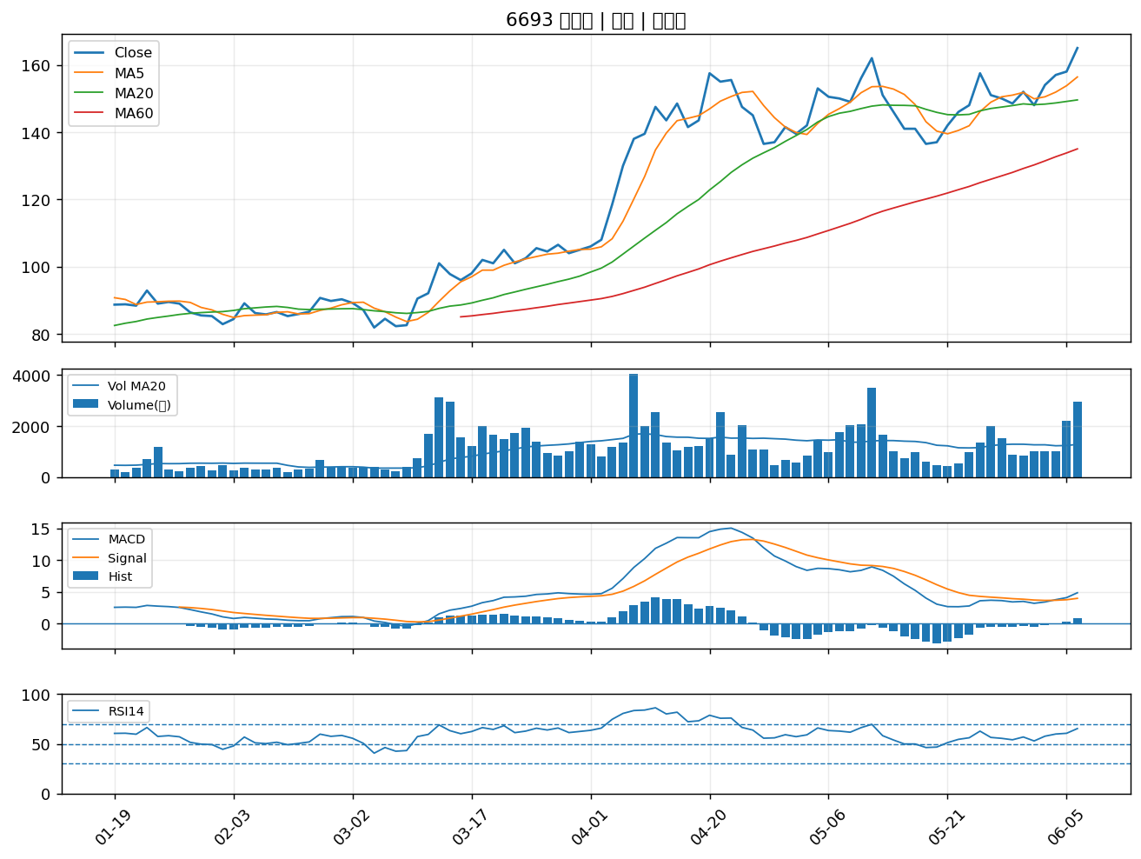

3376 新日興｜A級
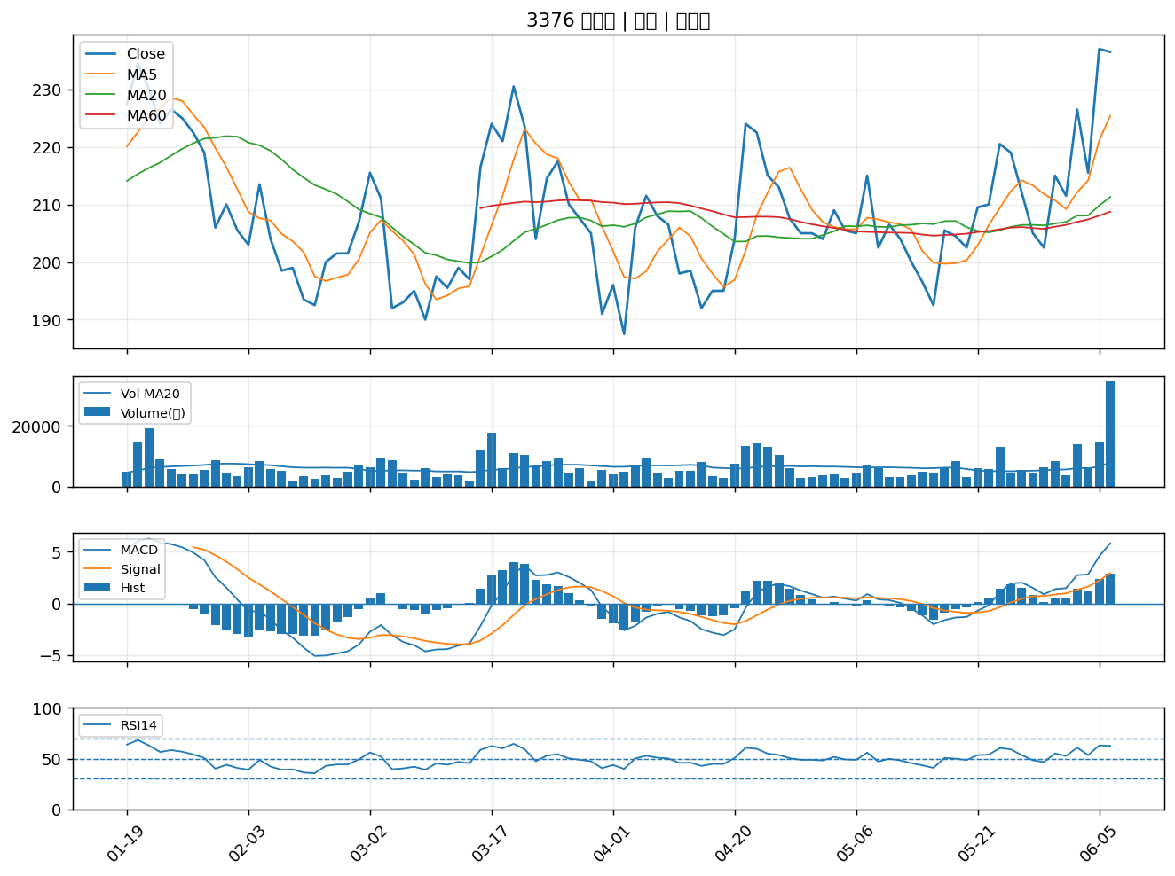

4931 新盛力｜A級
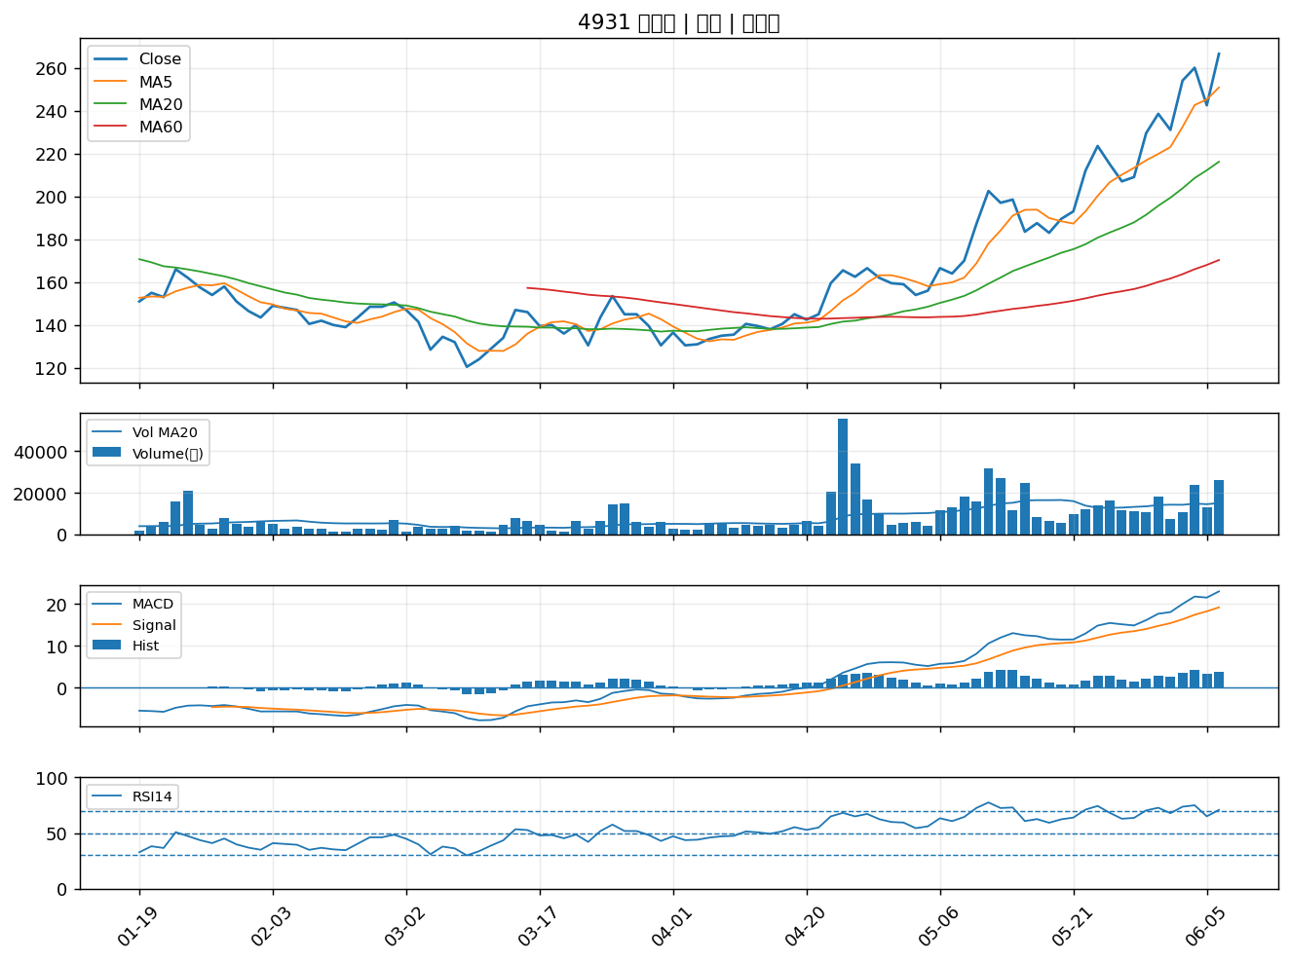

1810 和成｜A級
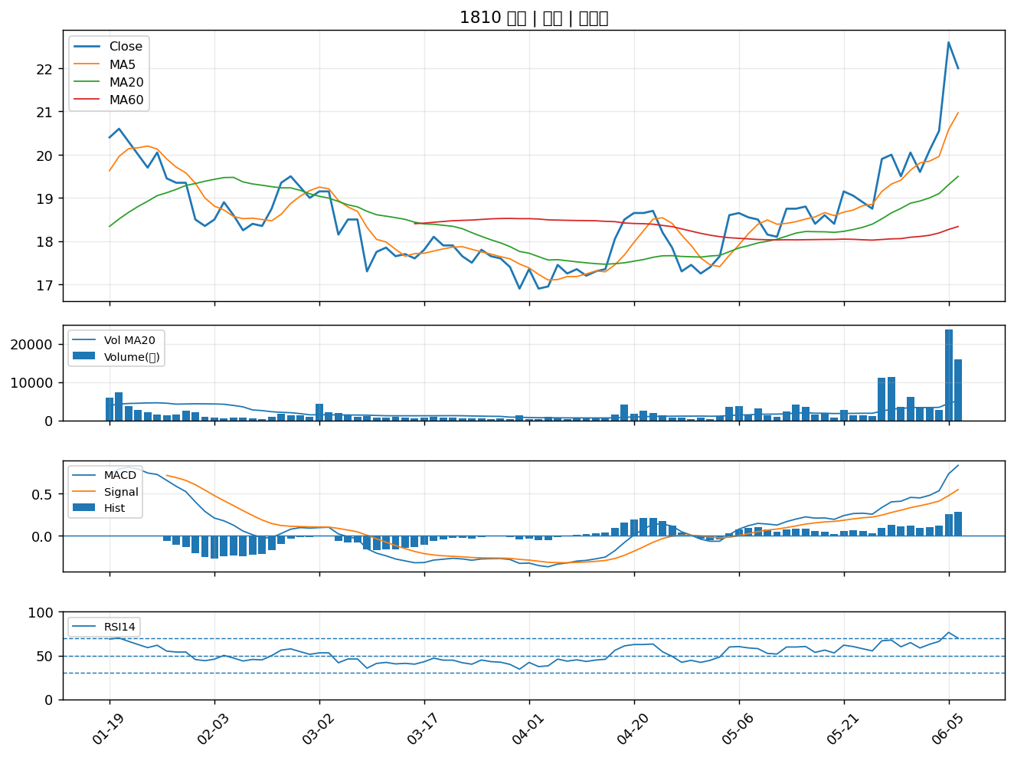

8044 網家｜A級
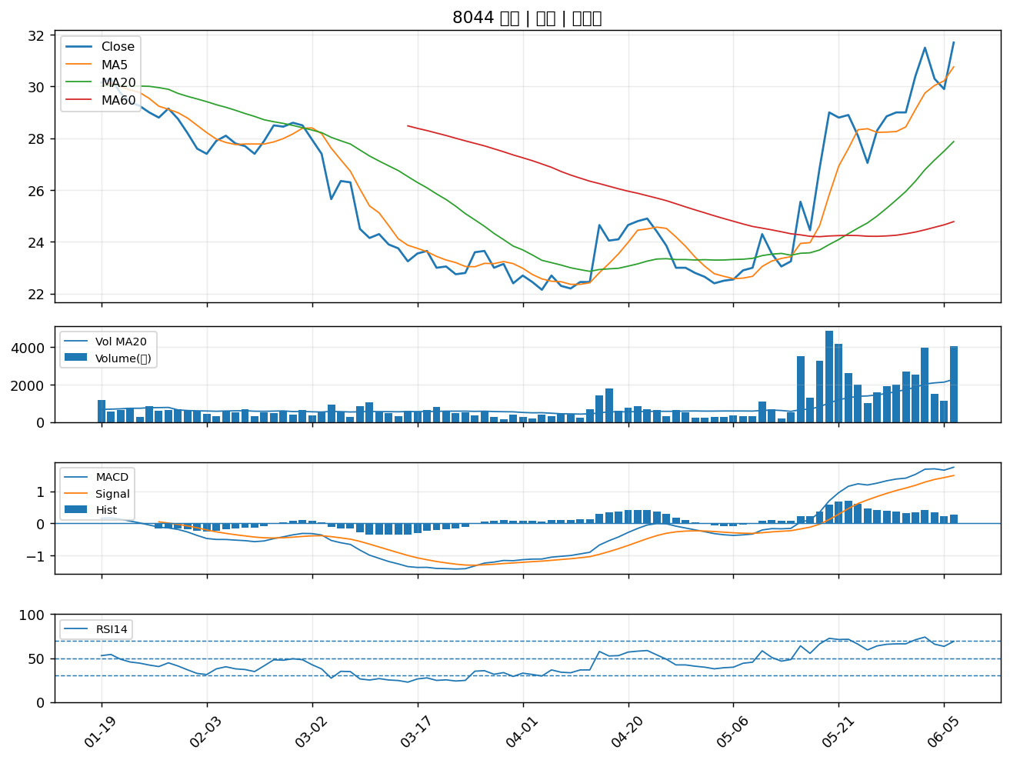

3548 兆利｜A級
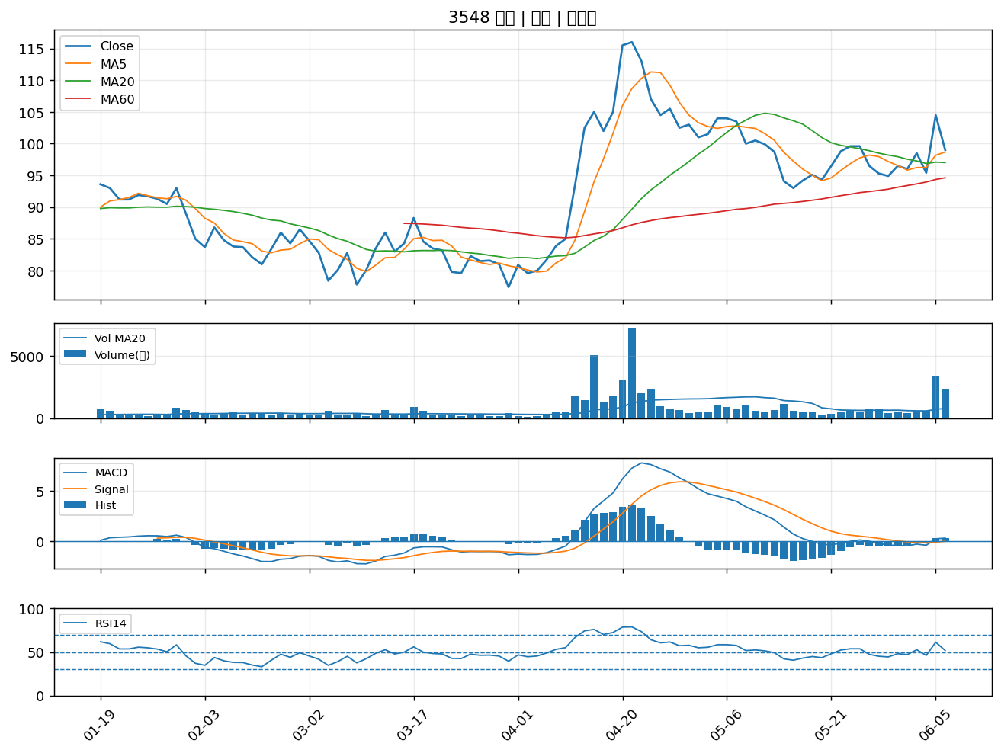

3520 華盈｜B級
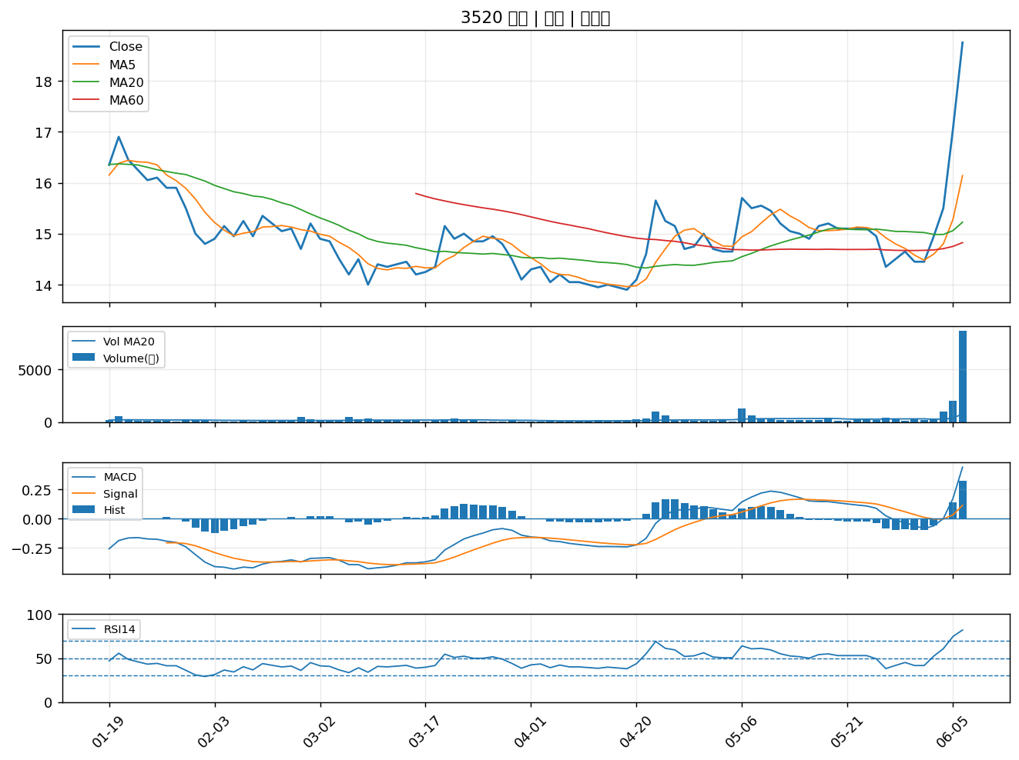

2025 千興｜B級
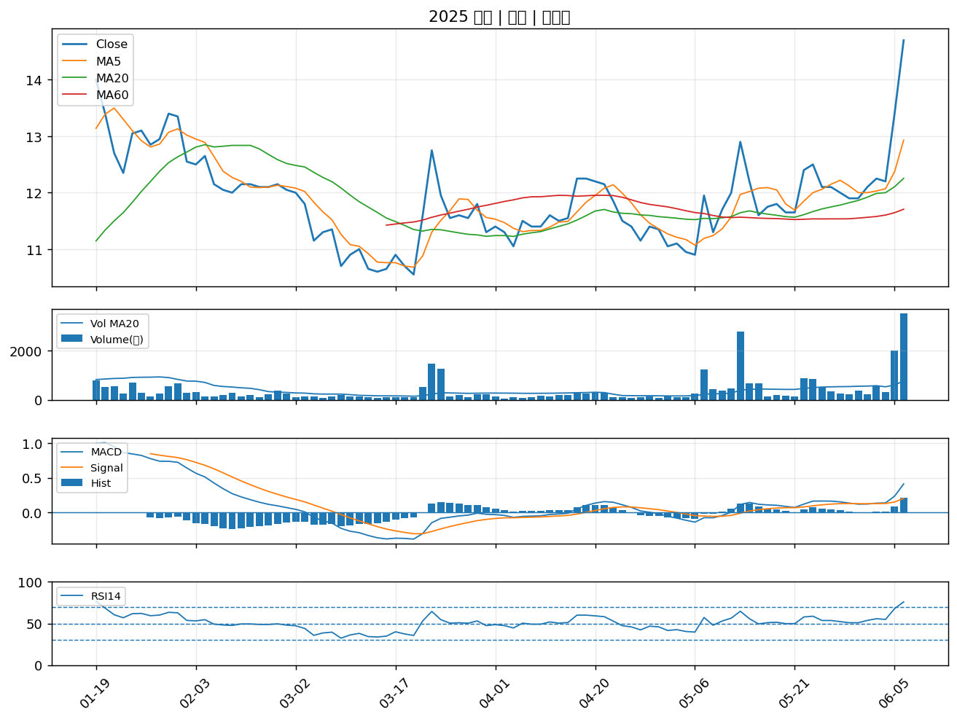

2461 光群雷｜B級
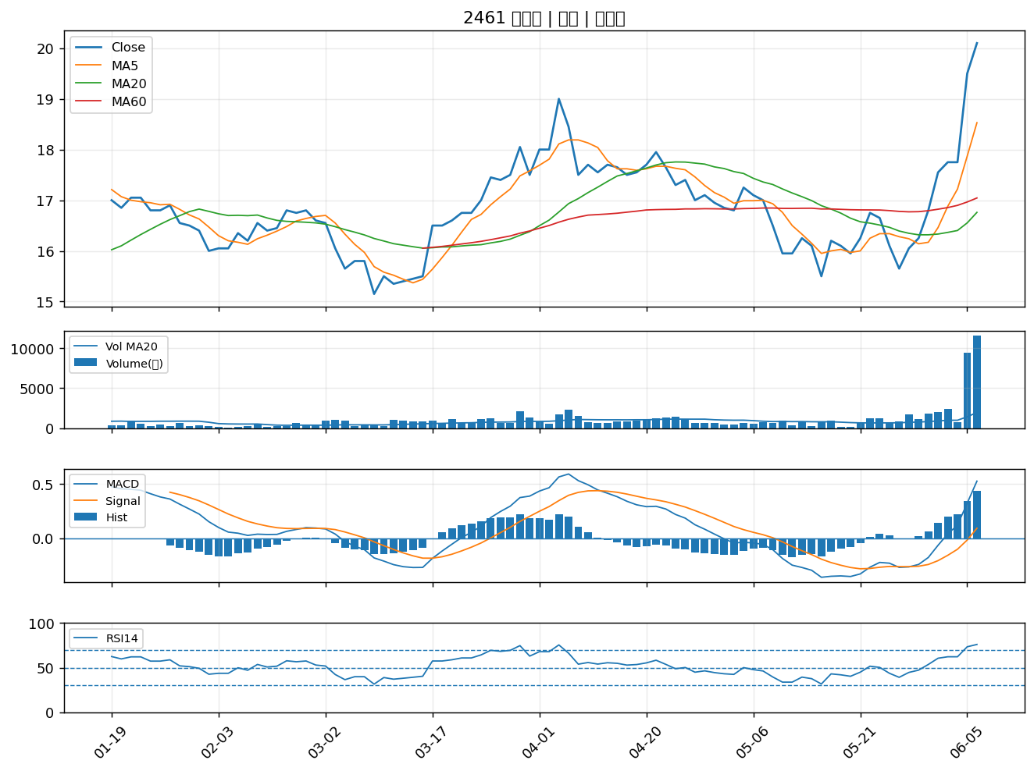

6112 邁達特｜B級
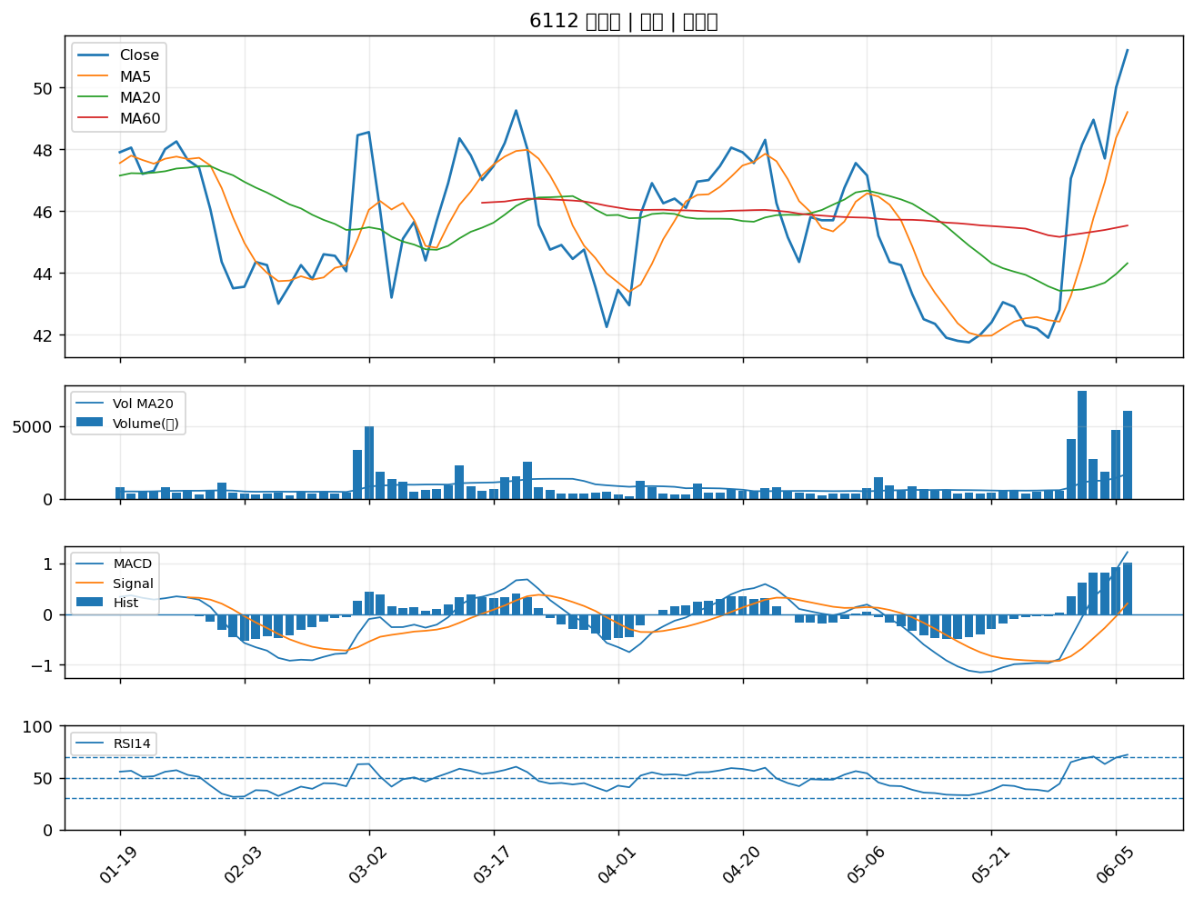

1455 集盛｜B級
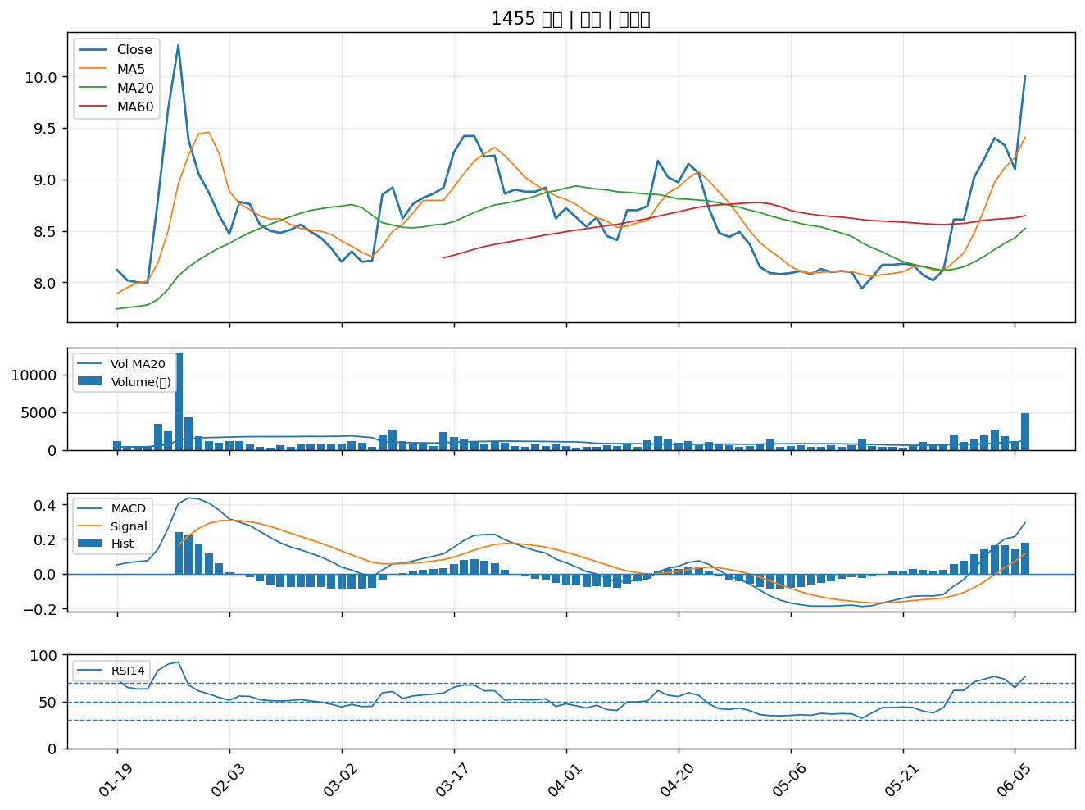

3093 港建*｜B級
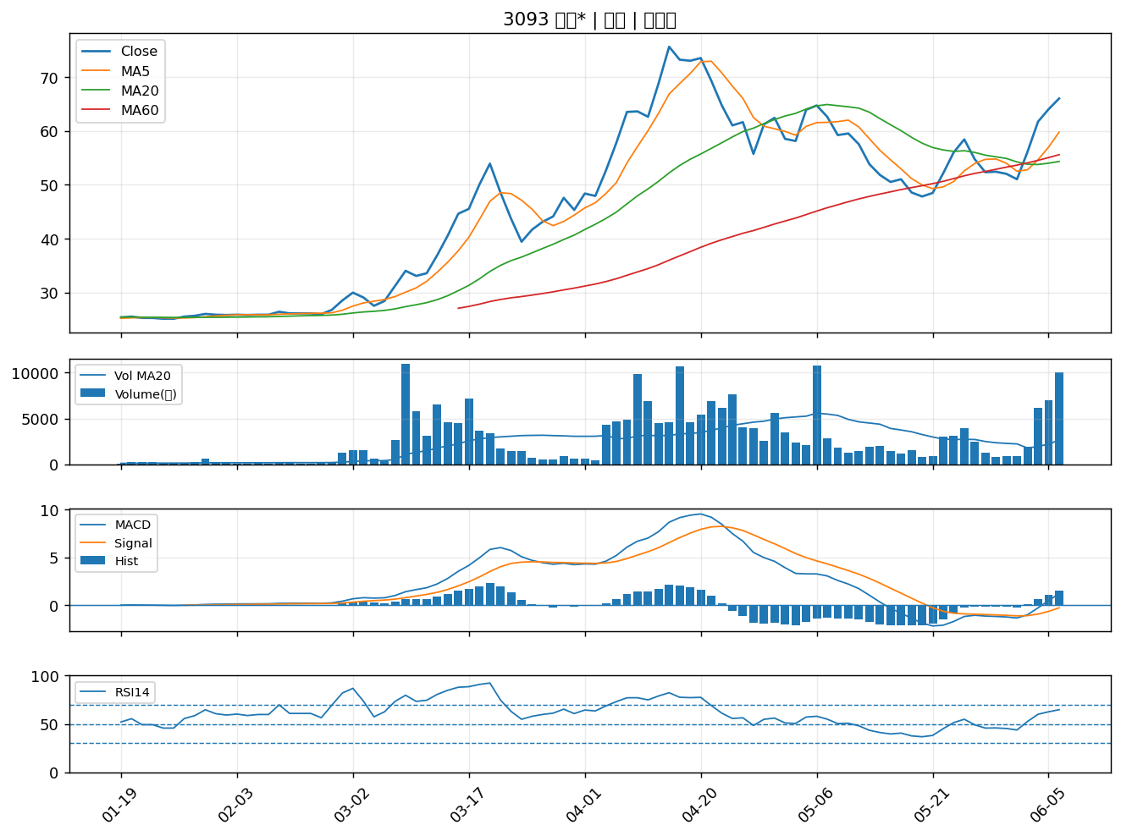

1449 佳和｜B級
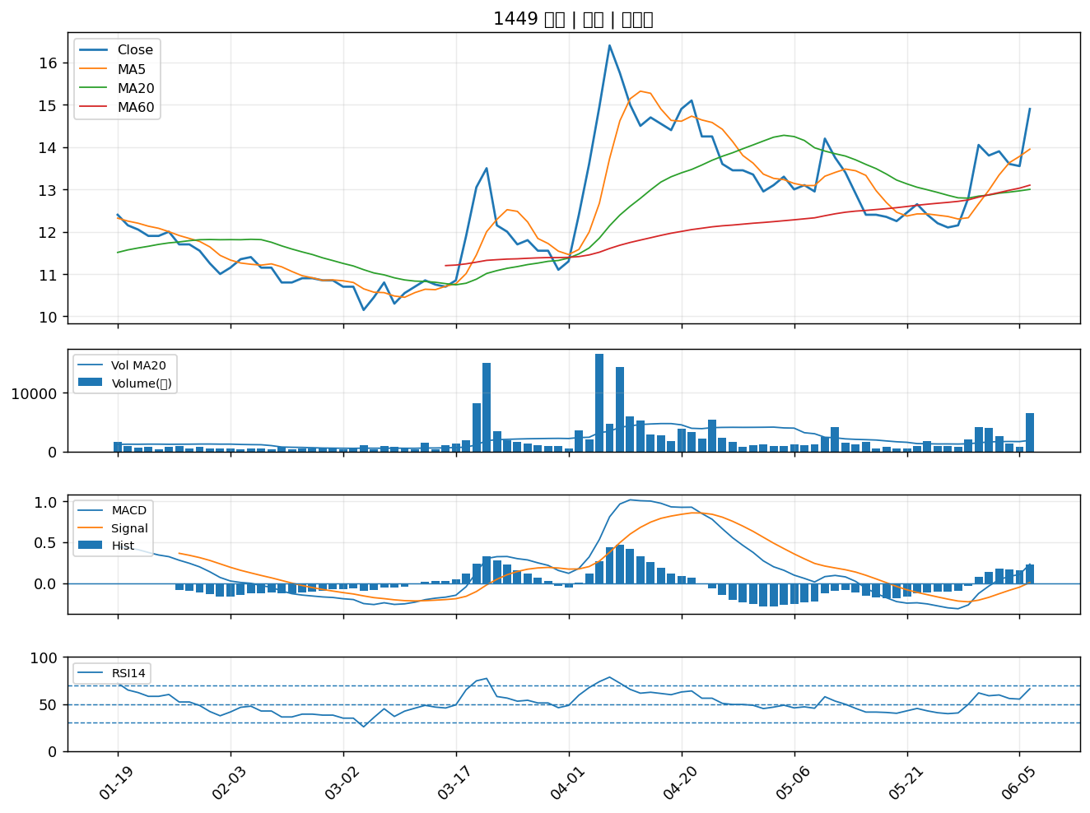

2547 日勝生｜B級
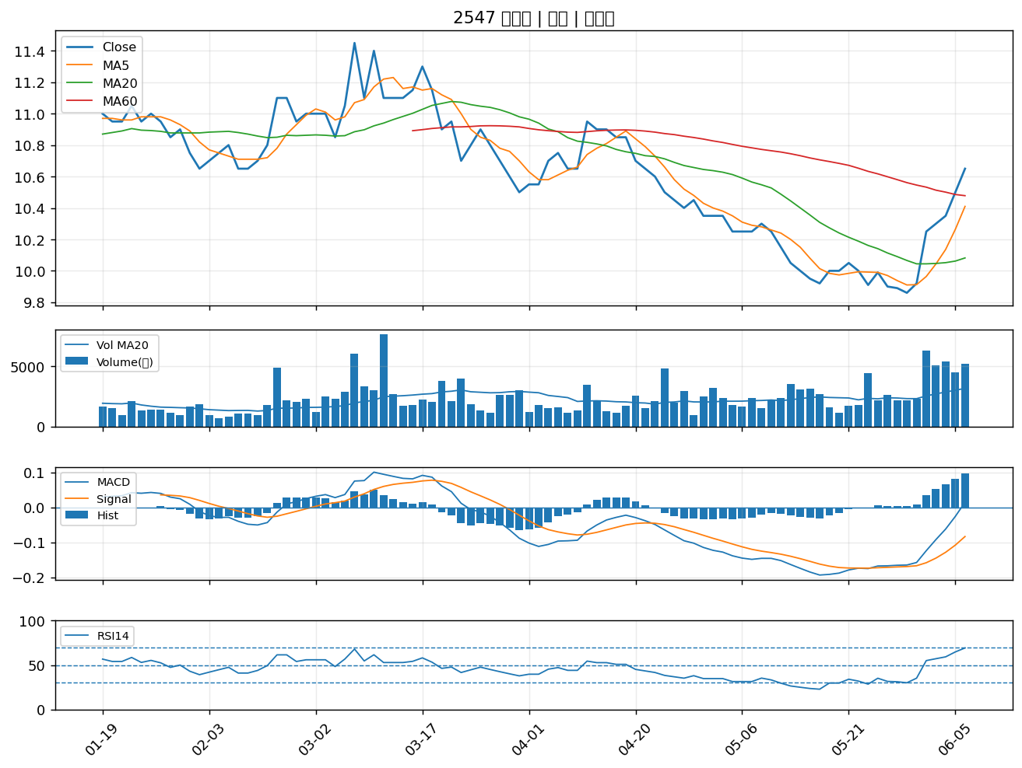

3023 信邦｜B級
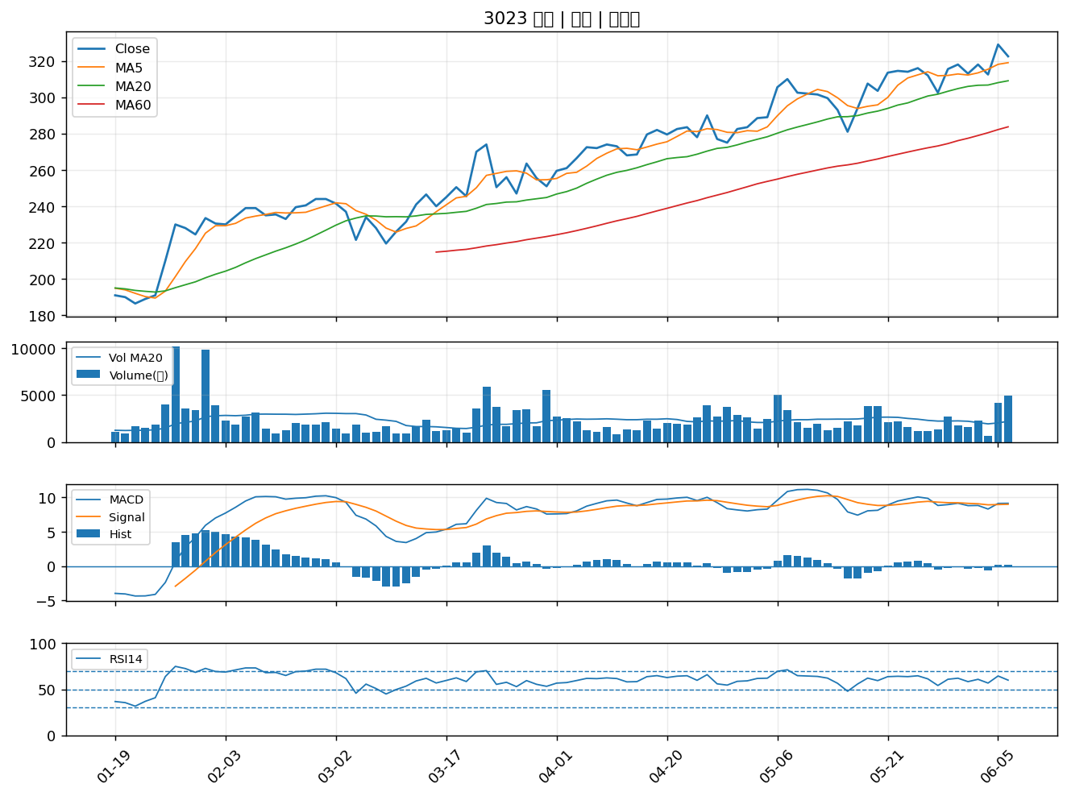

6409 旭隼｜B級
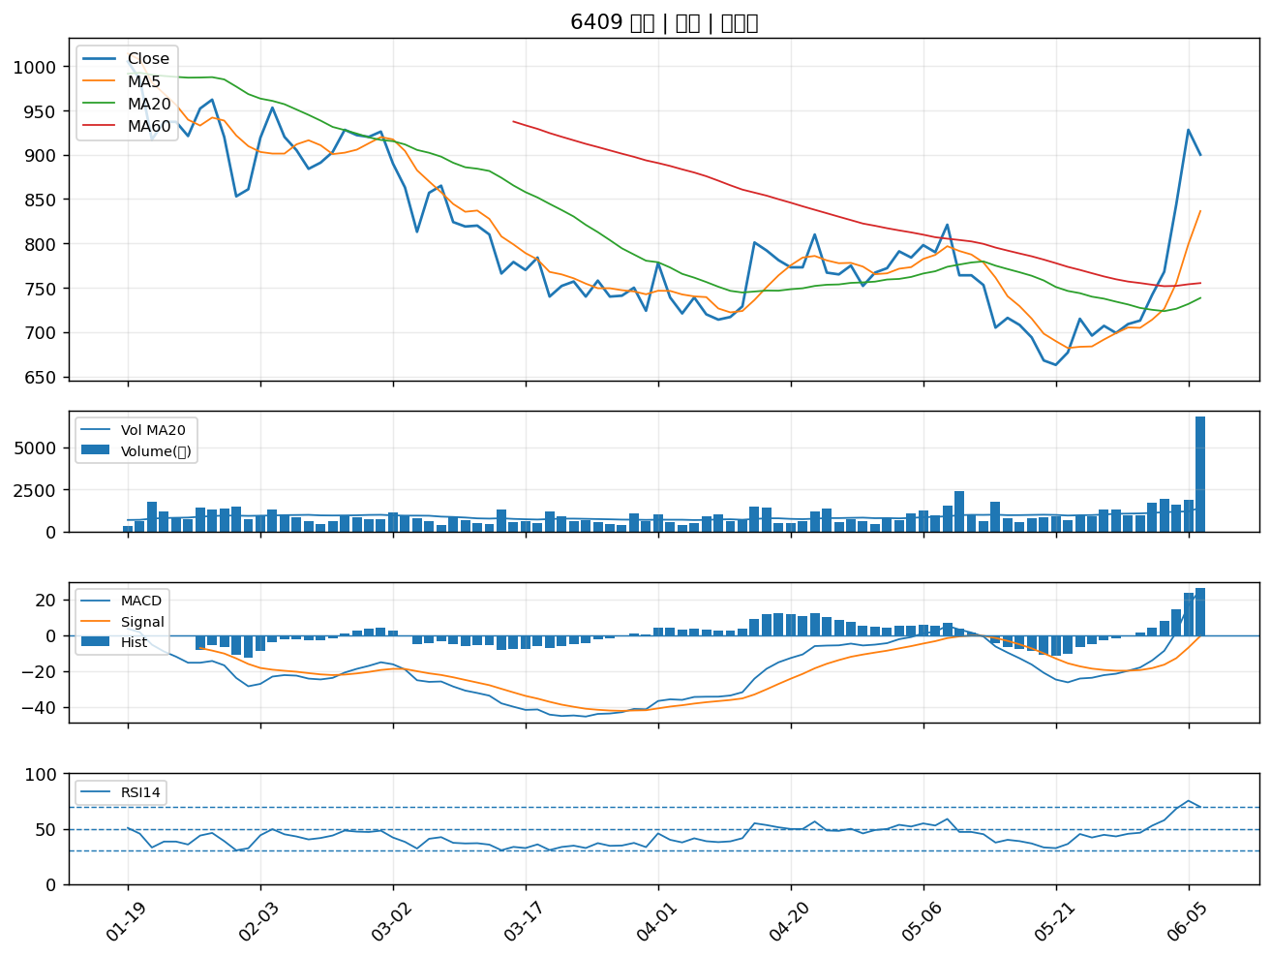

6763 綠界科技*｜B級
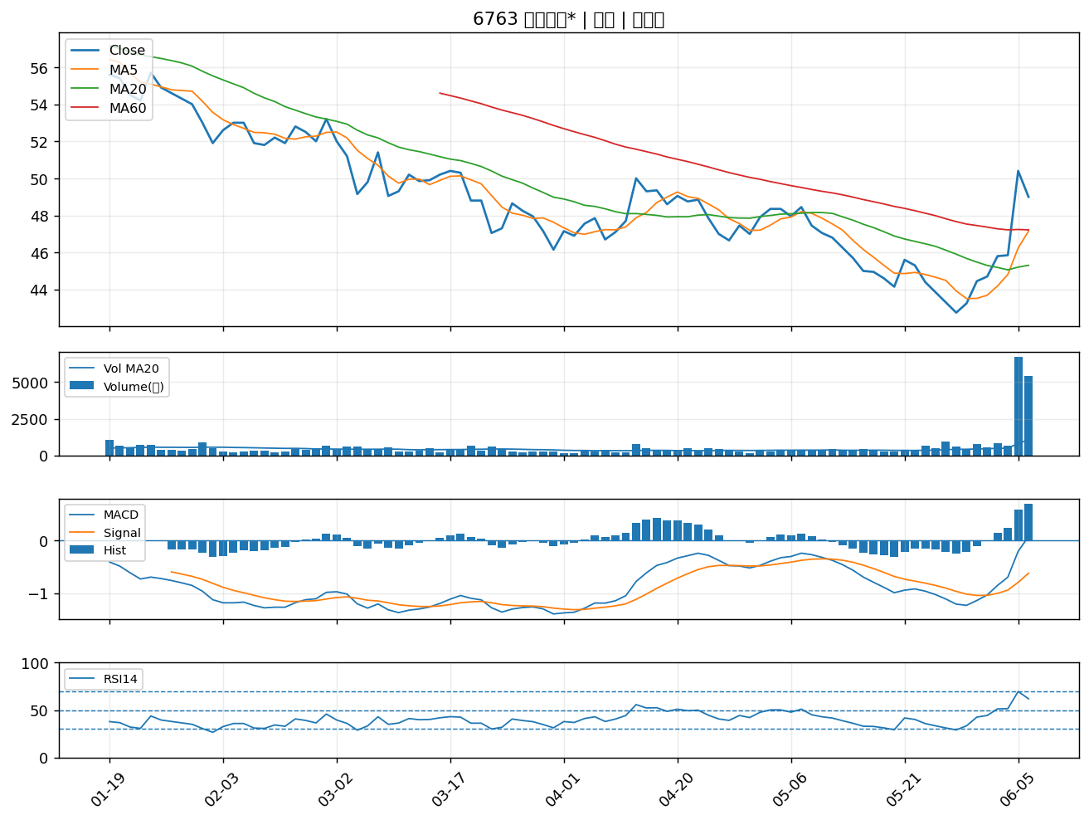

2427 三商電｜B級
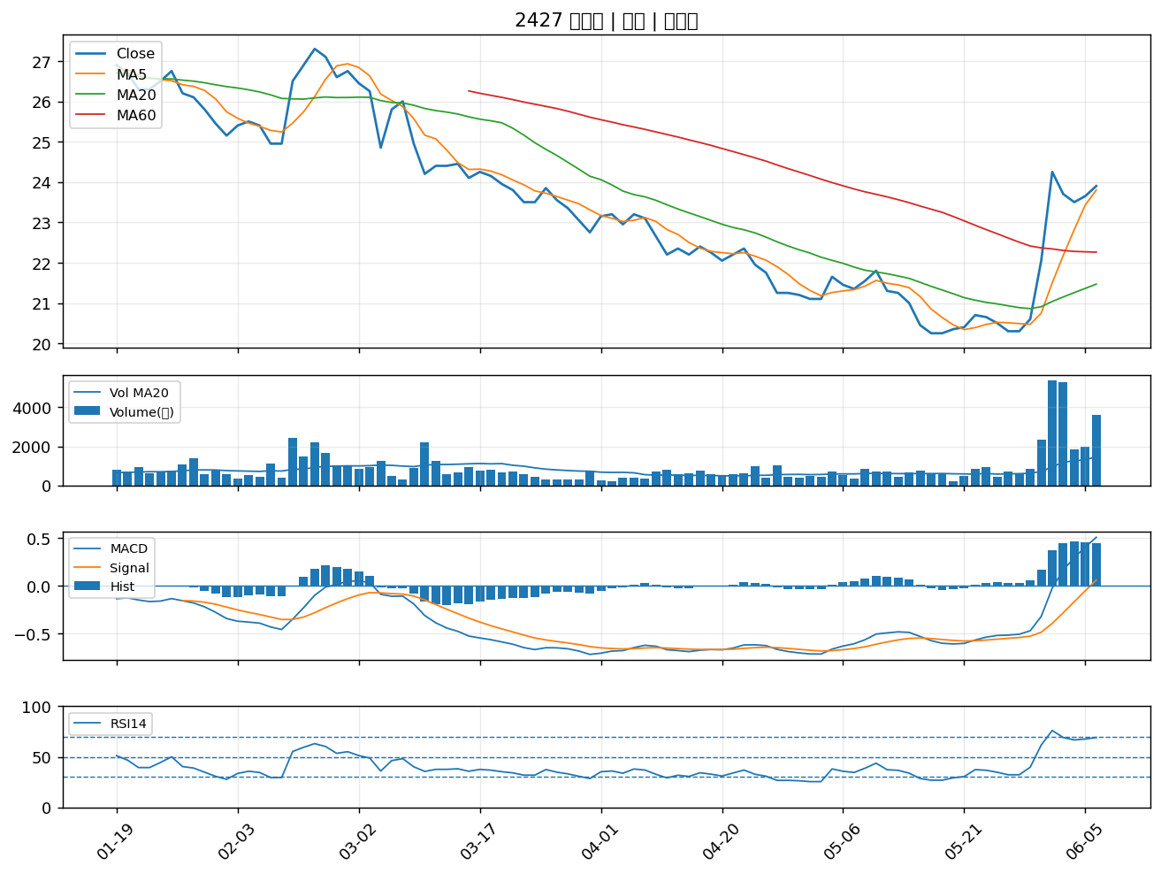

1714 和桐｜B級
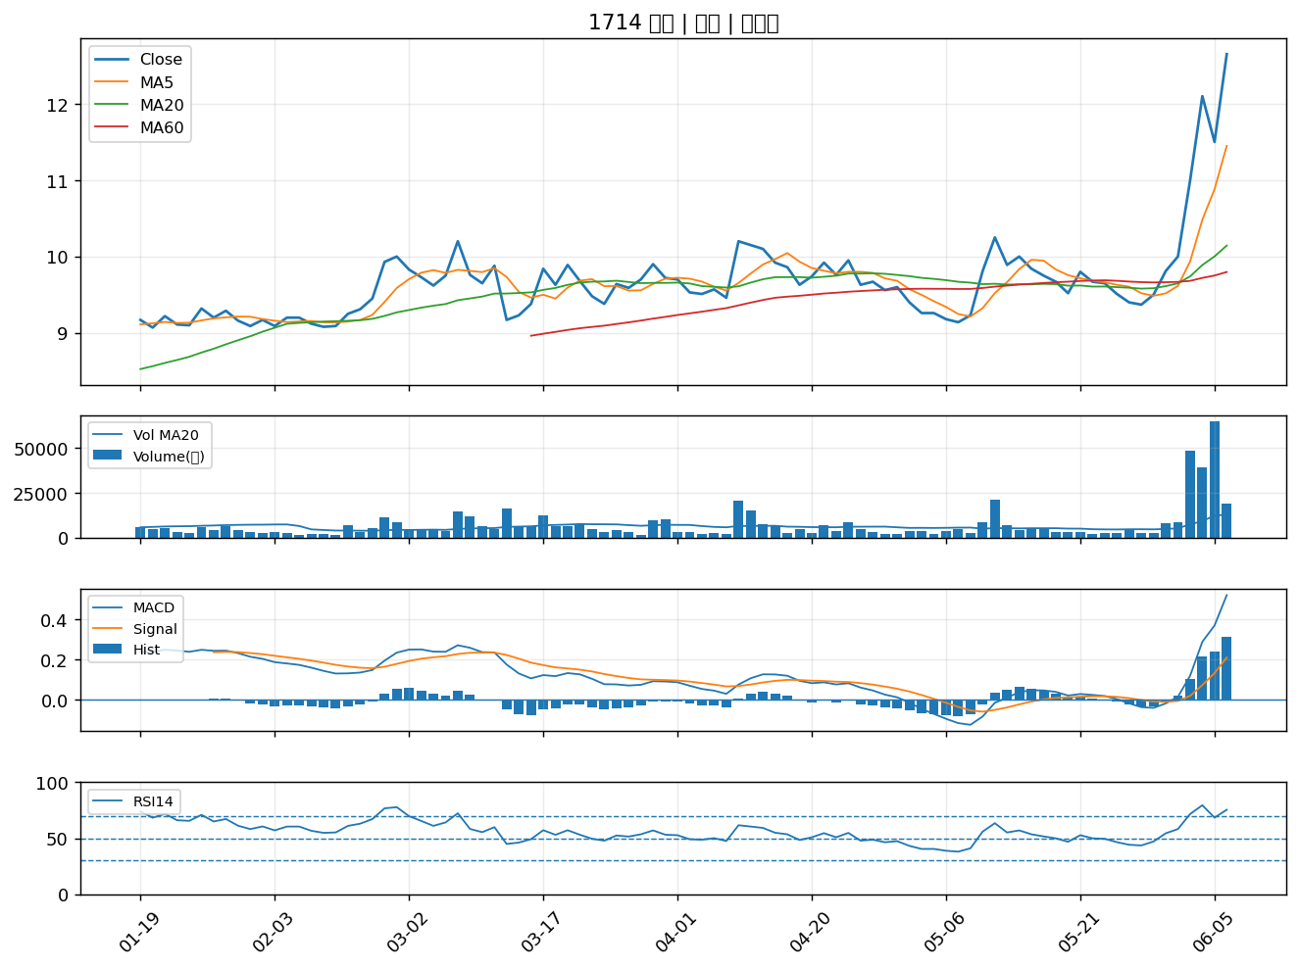

2881 富邦金｜B級
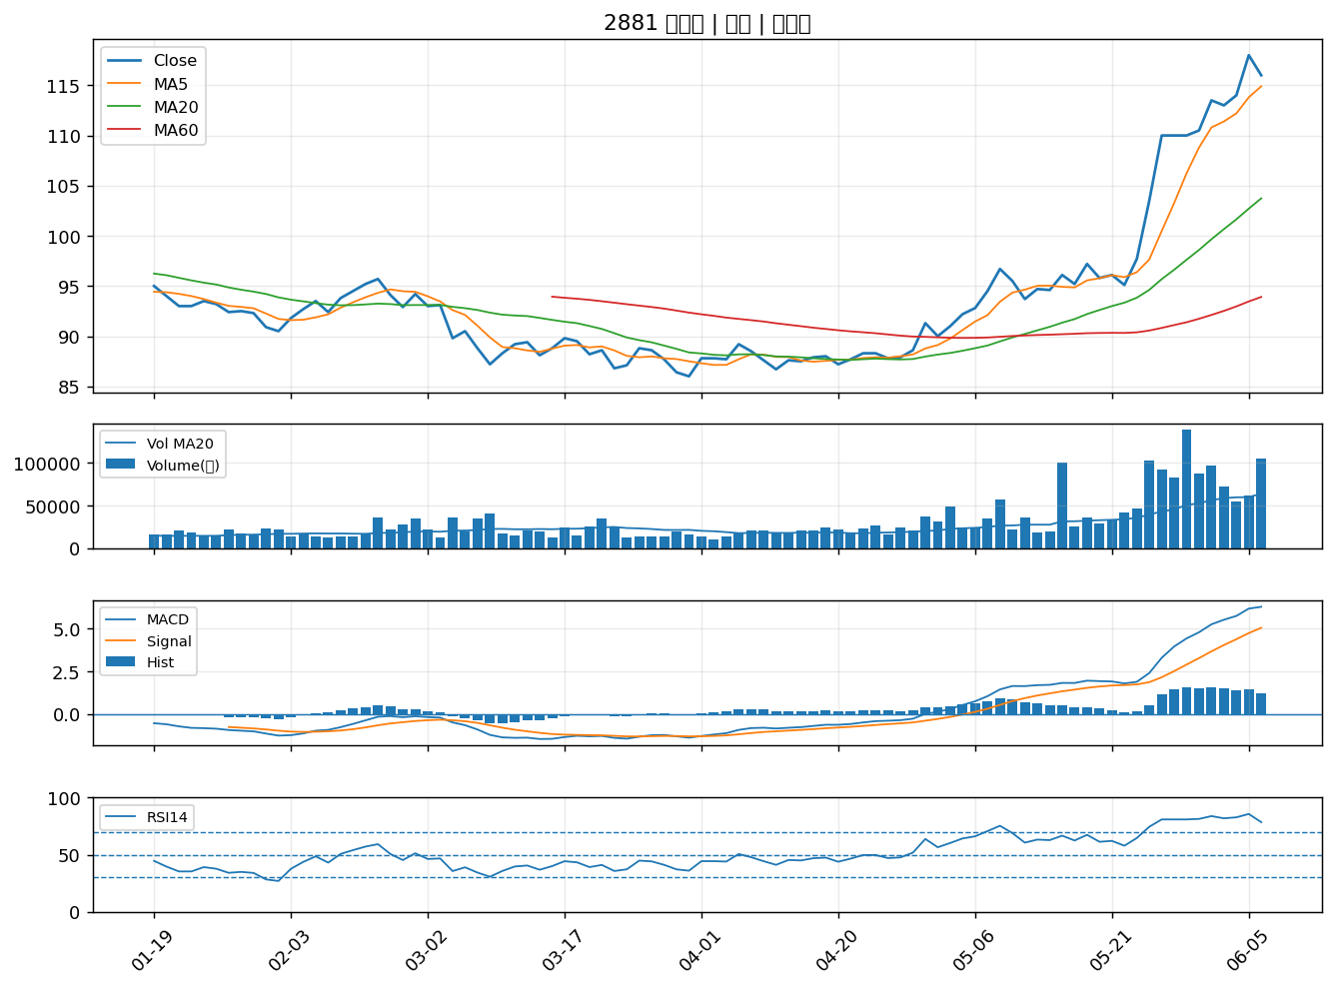

4739 康普｜B級
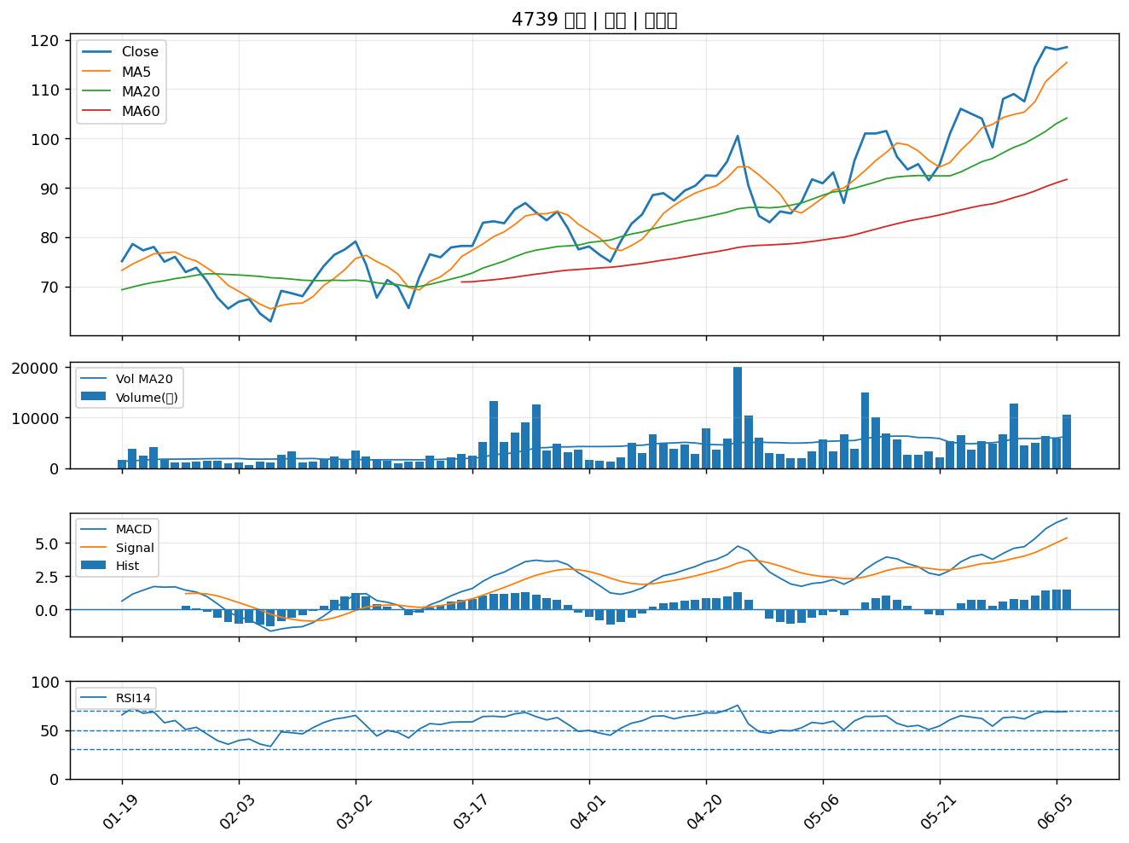

6197 佳必琪｜B級
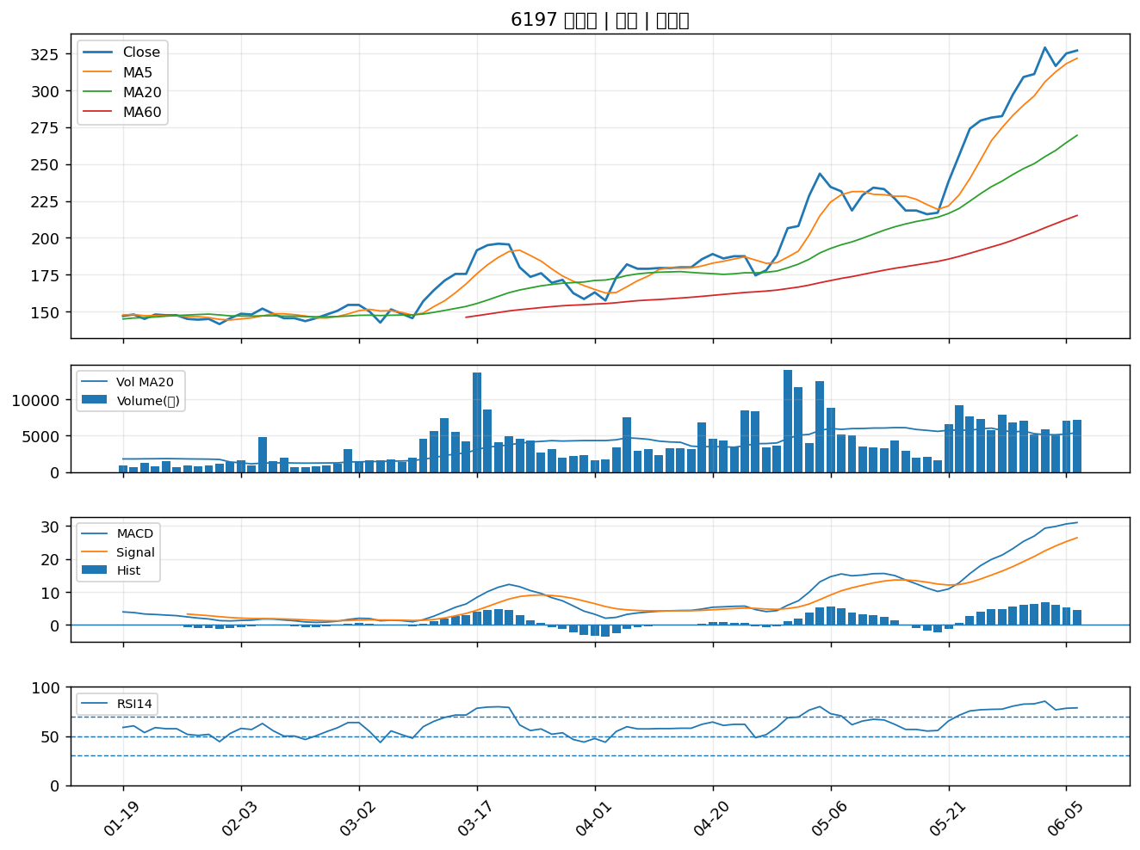

2501 國建｜B級
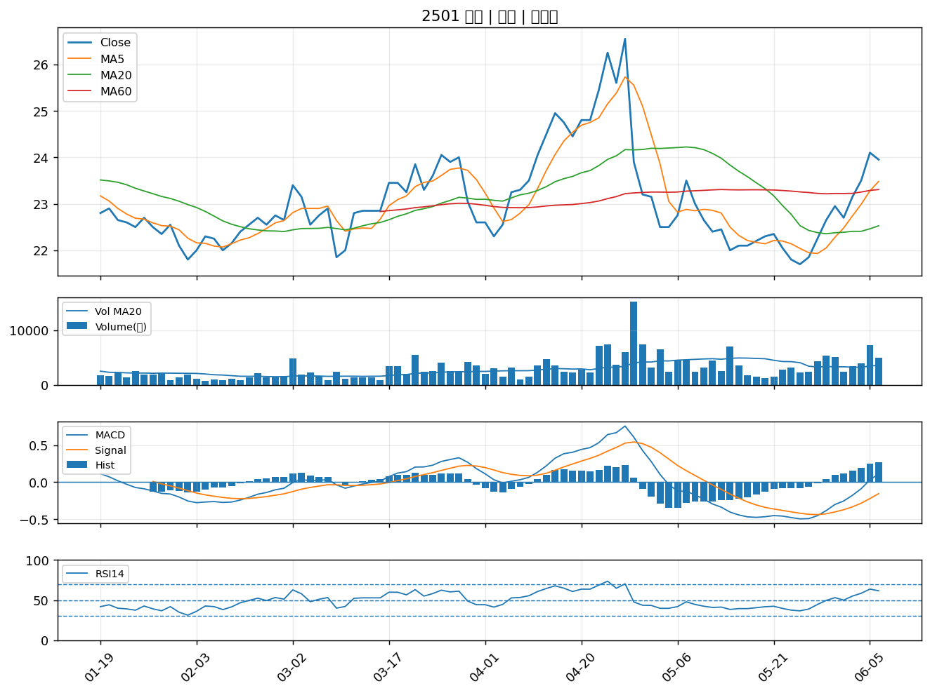

3213 茂訊｜B級
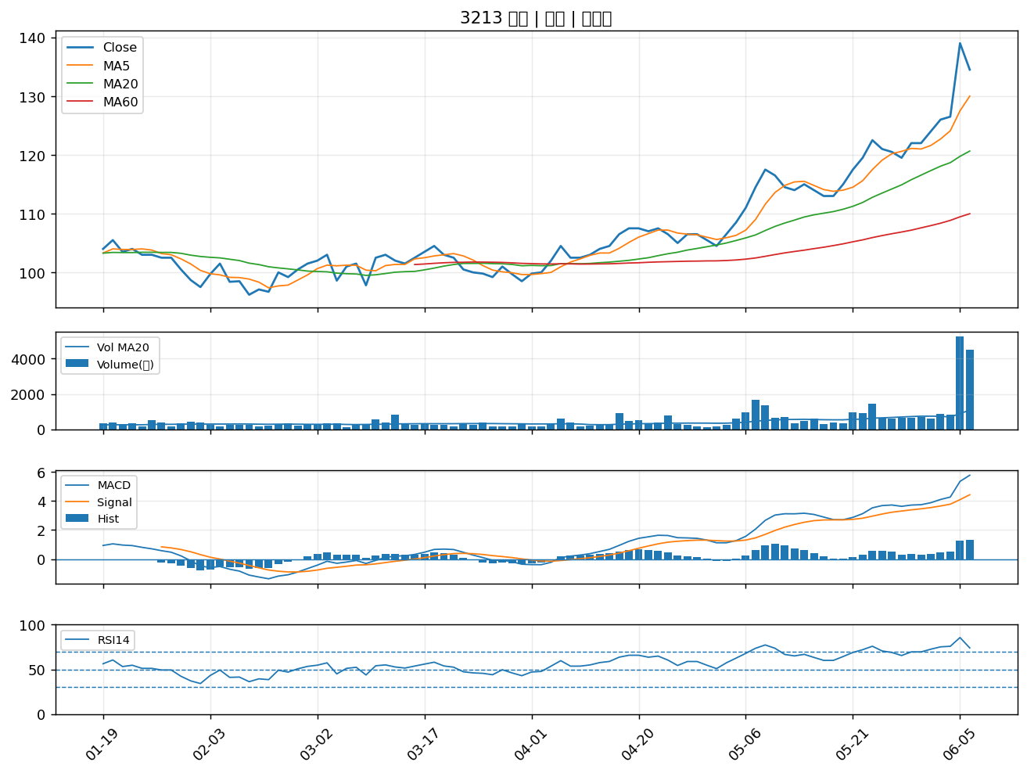

2597 潤弘｜B級
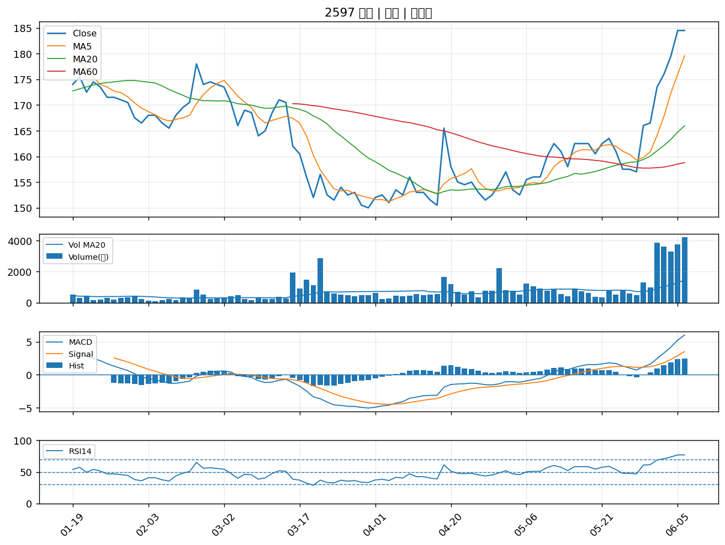

6517 保勝光學｜B級

